目录
第1天 | hadoop的基本概念，伪分布式集群安装，hdfs mapreduce演示
第2天 | hdfs 的原理和编程
第3天 | mapreduce的原理和编程
第4天 | 常见mr算法的实现和shuffle的机制
第5天 | hadoop 2.x 中HA机制的原理和全分布式集群安装
第6天 | hbase hive
第7天 | storm + kafka
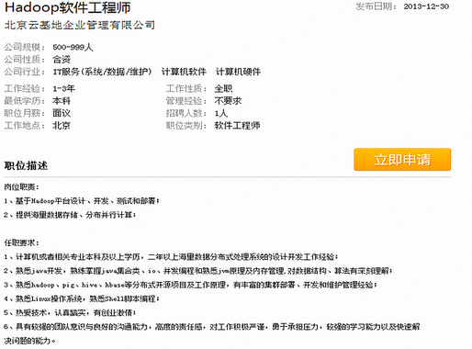
第8天 | 实战项目

 | hadoop是离线计算框架 storm是实时流式计算系统 spark kafka是消息队列系统

01-
hadoop

hadoop是什么？ | hadoop 是Apache的开源项目 hadoop 不是数据库，是一个大数据计算框架，是一个生态系统。有数据库hive认识sql hbase（nosql）

起源： | 谷歌的三篇论文： GFS ——HDFS MapReduce BigTable （就是个数据库）几百万列几亿行——Hbase

构建 | 1.海量数据存储（HDFS） 2.海量数据分析（MapReduce） 3.资源管理调度（YARN）

 | 搜索引擎原理：爬虫+搜索 谷歌：爬虫集群——>抓取html页面——>海量数据存储——》lucene建立索引库——》利用solr等进行搜索

应用： | hadoop擅长日志分析，facebook就用Hive来进行日志分析，2009年时facebook就有非编程人员的30%的人使用HiveQL进行数据分析； 淘宝搜索中的自定义筛选也使用的Hive；利用Pig还可以做高级的数据处理， 包括Twitter、LinkedIn 上用于发现您可能认识的人，可以实现类似Amazon.com的协同过滤的推荐效果。淘宝的商品推荐也是！在Yahoo！的40%的Hadoop作业是用pig运行的，包括垃圾邮件的识别和过滤，还有用户特征建模。（2012年8月25新更新，天猫的推荐系统是hive，少量尝试mahout！）

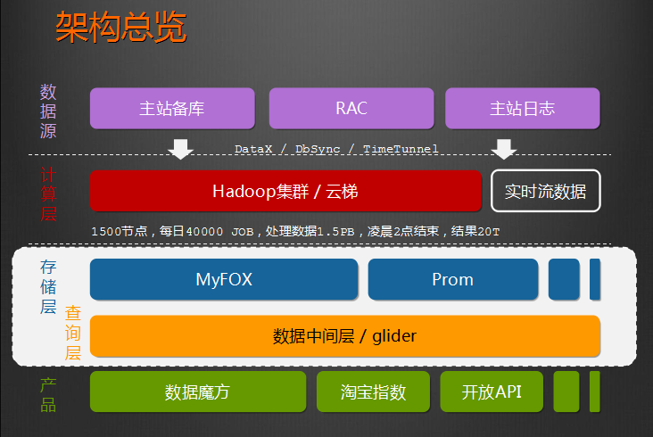

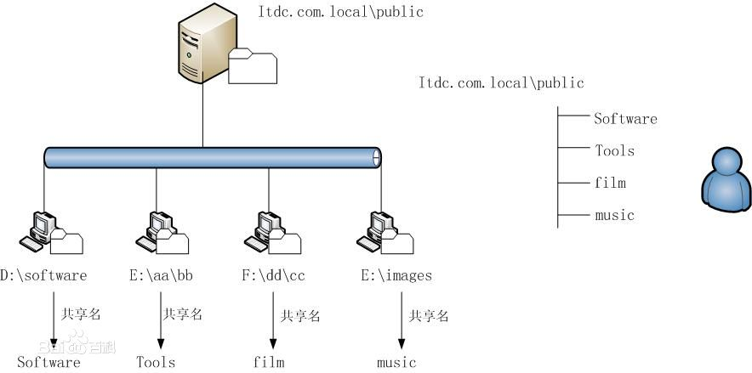
技术演变： | 原先的大数据存储NFS 架构基于数据共享 弊端 1.数据集中，如果10台都读一个数据，几天压力不均衡 2.如果节点机器宕机，数据缺失

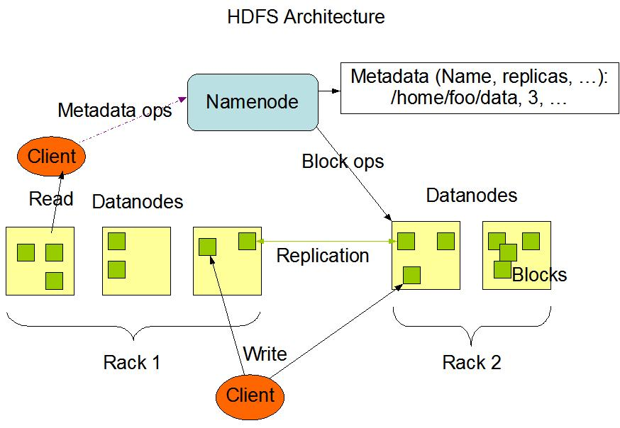
hadoop如何解决（HDFS） | 1.将文件切割成block 2.保存到节点Datanode， 每块都有副本，保证数据完整 降低节点压力 3.NameNode管理block和文件名的映射 客户端不需要知道保存在哪 主节点， namenode 从节点，有很多个: datanode namenode负责： 接收用户操作请求 维护文件系统的目录结构 管理文件与block之间关系，block与datanode之间关系 datanode负责： 存储文件 文件被分成block存储在磁盘上 为保证数据安全，文件会有多个副本

HDFS主从结构

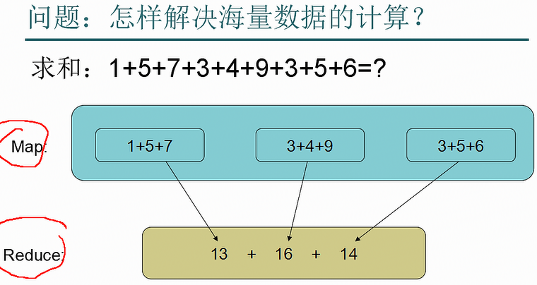
解决运算问题 | 问题： 一共400节点，我要查询总数居多少条？ 优点： 1.只要关注reduce编写 2.将数据分发到单机运行，并发 3.只要结果，节省网络流量

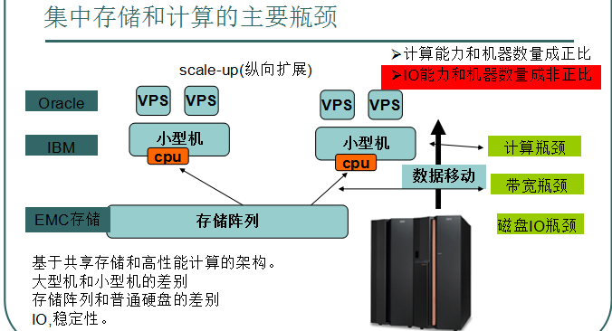
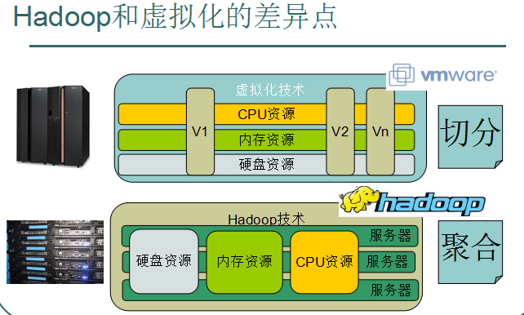

hadoop安装： | 2.8最近的稳定版（2017-3） 商业管理软件： CDH：Cloudera对hadoop做了相应封装，部署简单 HDP：(Hortonworks Data Platform) Hortonworks公司发行版本。

VMware网络选择cunstom——NAT | NAT模式，Vmware会产生一个虚拟主机，和虚拟网关 root/hadoop密码 hadoop

 | 设置ip 1.图形界面，点击网络 2.setup界面 sudo 以root身份，service networl restart（最好不要使用root进行操作） 3.vi /etc/sysconfig/network-scripts/ifcfg-eth0 service network restart 二、安装好后，使用网络安装（如果网络比较快，这个方法简单） yum groupinstall "Desktop" yum groupinstall "X Window System" yum groupinstall "Chinese Support"

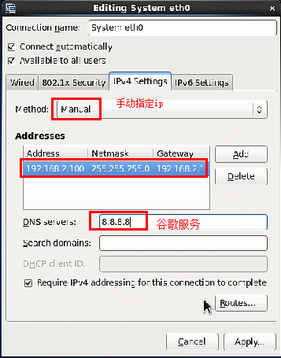
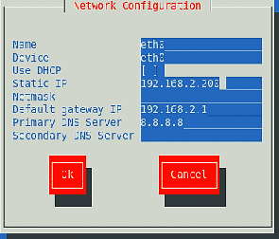
 | 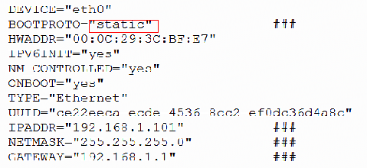

 | 启动图形界面：vi /etc/inittab 选择级别 把用户加入sudo内： vi /etc/sudoers

 | 该主机名：sudo vi /etc/sysconfig/network hostname="" sudo hostname 110 exit 重登

2 | 修改主机名映射文件 sudo vi /etc/hosts

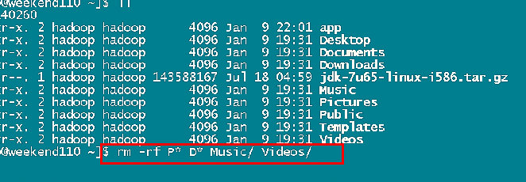
安装jdk

安装hadoop | 开发jar包在share里面

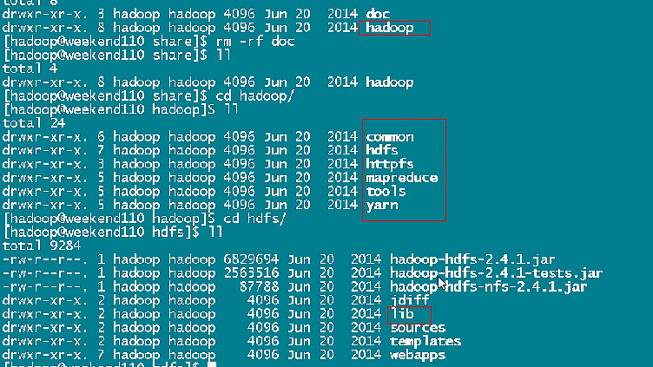

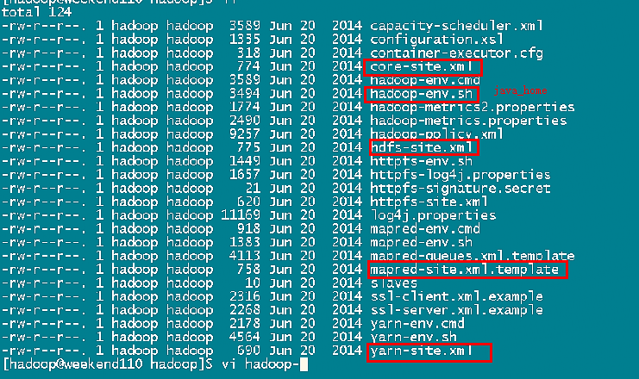
修改配置文件

